Sheet1
BBAの新仕様 |  |  |  |  |  | 赤色はプランナーが変えられるようにしておいてください
カートが壊れた時SEとエフェクトを入れる
カートにものを乗せ、天井に着いた場合
 | 天井に着いているキャラクターから火花をだす（触れている部分から火花を出す）

 |  | 火花の色は天井に当たっている時間で色を変える
 |  | 初期状態赤と黄色を混ぜる
 |  | 二段階目に黄色とオレンジ
 |  | 三段階目に青色
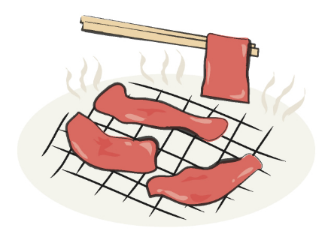
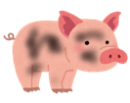
 |  | 当たっている時間で天井に触れているキャラクターの色が変わる
 |  |  |  |  |  |  |  |  |  |  |  | 焼けてるSEを入れる

 | 通常 |  |  | 少し黒い |  |  | くろこげ |  | 肉

 |  |  |  |  |  |  |  |  |  |  | 食べてるSEを入れる

 |  |  | 肉になったら自動的に落ちる |  |  |  |  |  | 落ちた肉を拾うとBBAが自動的に肉を食べる
 |  |  | 床におちる

肉を食べると一定時間（１０秒ほど）移動速度が２倍になる

プレイヤーの周りにキラキラエフェクトを出す

 | こういうやつ

BBAの新仕様２
カートをける

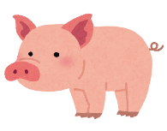
カートをけりとばして前にとばす | 要：威力調整 |  |  |  |  |  | 二つの動作を足してやりたいこと
プレイヤーの手元からカートとかごは離れる
離れたカートが敵とぶつかったらカートに乗る
カートが壁などにぶつかった場合その場にとまる
この行動はカート一台の時のみできる
 |  |  |  |  |  |  | キックで飛ばされたカート |  |  | ダブルカート中に押し出されたカート |  |  | ドッキング | ただし、崩れやすい

ダブルカートを（手でおして）飛ばす
要：威力調整

 |  |  |  |  | 張りてみたいな感じの動きで右手のカートを押し出す |  |  |  |  |  | 押し出したあとのカートの効果はカートを蹴り飛ばしたときと同じ

 |  |  |  |  |  |  |  |  | ジャンプして飛び乗るアニメーションと演出をいれる
BBAの新仕様３

馬
BBAはステージ上にいる馬に乗ることができる（うまを轢くと自動的に乗る）
馬に乗ることで馬にカートをつなげて走ることができる
イメージ的には馬車
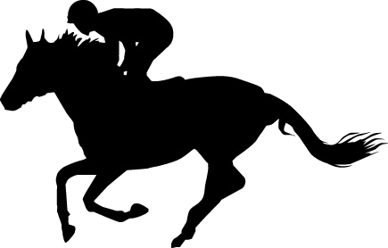
 | プレイヤー

 |  |  |  |  |  |  |  | かご

 |  |  |  |  |  |  |  | カート

うま

 |  |  | ひも
うまはカーブ中にひもに引っかかったものと馬にぶつかったものをかごに乗せる

なめらかに曲がる感じで
歩くとダッシュの二種類の移動方法がある
スティックを前に押し込みでダッシュする
８方向対応
動き自体はカート持ってるBBAと同じ動き

乗せ方の仕様
乗せ方のパターンでレジに通したときのスコアが変わる
パターンはスコアパターンの仕様書で説明する
３個ずつでパターンを作る
三個ならんでいる状態でスコアアップ

 |  |  |  |  |  |  |  |  |  |  |  |  | 途中で違うパターンがまざっていたら
 |  |  |  |  |  |  |  |  |  |  |  |  | スコアアップにならない

 |  |  |  |  |  | 三つでパターン作成
 |  |  |  |  |  | パターンの上に別のパターンが乗っていたらさらにスコアアップ

一番上の物を落とす仕様
カートを前に傾かせて一番上の物を前に吹っ飛ばす
壁などの障害物が前にある時はできない
R1を二回入力でものを落とす
ダブルカート状態のときR１は右のカート、L2は左のカートを落とせるようにする

